상품제안서
상감 수 필함+명함함+자개띠볼펜 세트 | 상품코드: S40903

 |  |  |  |  |  |  | 02-713-8555 | www.synergygift.co.kr
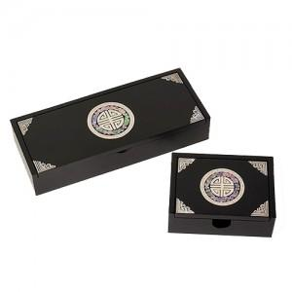

【상세/제작정보】 | <span style="font-size: 14pt;">※ 실크인쇄는 명함함, 필함 2종 인쇄 +</span><span style="font-size: 14pt;">&nbsp;레이저인쇄는 볼펜 인쇄 포함입니다.</span><br>

【인쇄/포장옵션】 | 인쇄3곳포함 / 포장지포장

【공급단가】 | 수량 | 10~ | 50~ | 100~ | 300~ | 500~
*VAT별도 | 단가 | 42,500원 | 41,480원 | 39,780원 | 38,760원 | 37,740원

【상품 URL】 | https://www.synergygift.co.kr:443/src/goods_detail.php?gdno=40903

